№1
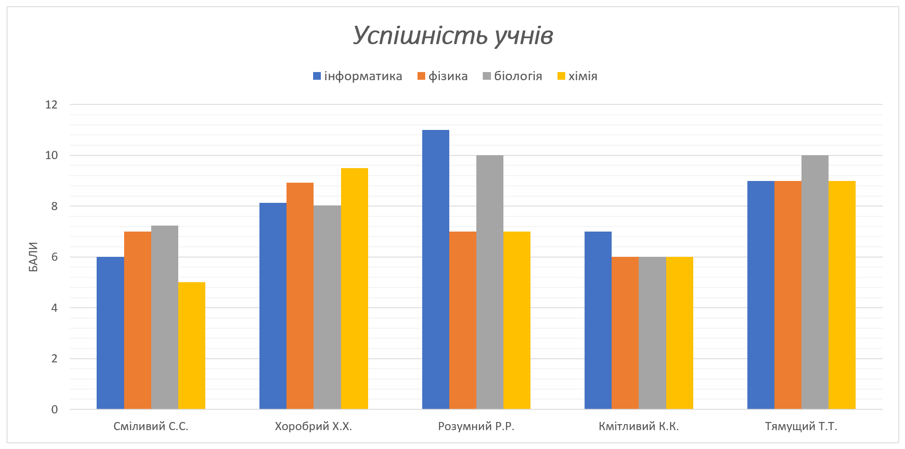
Успішність учнів по предметах

 | інформатика | фізика | біологія | хімія
Сміливий С.С. | 6 | 7 | 7 | 5
Хоробрий Х.Х. | 8 | 9 | 8 | 10
Розумний Р.Р. | 11 | 7 | 10 | 7
Кмітливий К.К. | 7 | 6 | 6 | 6
Тямущий Т.Т. | 9 | 9 | 10 | 9

Завдання:
- створіть на основі діапазону даних B3:F8 стовпчасту діаграму.
- додати заголовок діаграми:
• назва діаграми - Успішність учнів;
• розмір тексту - 18pt;
• стиль тексту - напівжирний курсив.
- додати назву головної вертикальної осі - Бали;
- змінити стиль діаграми на стиль 11.

№2
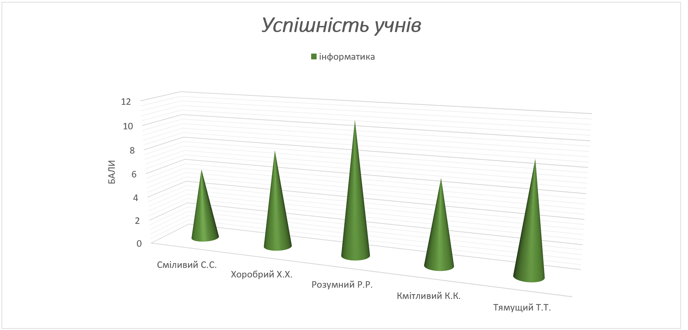

Завдання:
- вставити копію діаграми з аркуша №1;
- замінити тип діаграми на - Звичайна об'ємна стовпчаста діаграма;
- залишити для відображення на діаграмі дані, які відповідають за предмет - Інформатика;
- замінити геометричну фігуру елемента ряду на - Повний конус;
- змінити колір геометричної фігури елемента ряду на - Зелений.

№3
Тривалість світлого часу доби

 | Січ | Лют | Берез | Квіт | Трав | Черв | Лип | Серп | Верес | Жовт | Листоп | Груд
День | 7.9 | 9.7 | 11.9 | 14.3 | 16.3 | 17.4 | 16.8 | 14.9 | 12.7 | 10.5 | 8.4 | 7.2
Ніч | 16.1 | 14.3 | 12.1 | 9.7 | 7.7 | 6.6 | 7.2 | 9.1 | 11.3 | 13.5 | 15.6 | 16.8
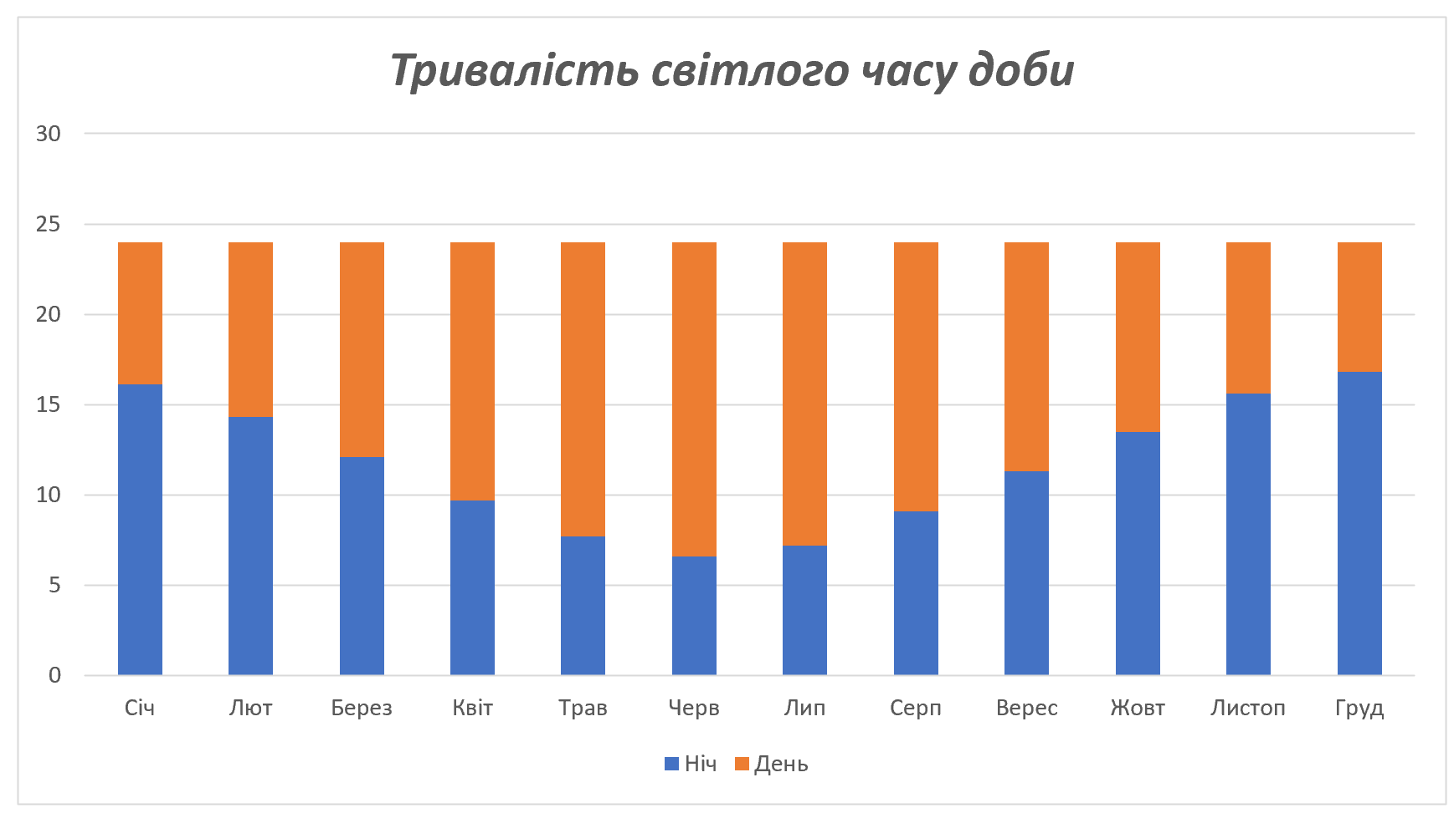
Завдання:
- створіть на основі діапазону даних B4:N6 стовпчасту діаграму з накопиченням;
- додати заголовок діаграми:
• назва діаграми - Тривалість світлого часу доби;
• розмір тексту - 18pt;
• стиль тексту - напівжирний курсив.
- налаштувати елементи ряду:
• елементи ряду День, колір - помаранчевий;
• елементи ряду Ніч, колір - синій.
- змінити згідно з малюнком положення елементів ряду:
• елементи ряду Ніч - перше положення;
• елементи ряду День - друге положення.

№4
Коливання курса гривні за місяць
US | EUR | Завдання:
27.3 | 32.7 | - додати в клітинку B3 Міні-діаграму, тип діаграми Лінійчата;
27.2 | 32.6 | - показати на діаграмі:
27.2 | 32.6 | • позначки;
27.2 | 32.6 | • найвища точка;
27.1 | 32.5 | • найнижча Точка;
27.1 | 32.5 | - налаштувати форматування (замінити колір):
27.0 | 32.4 | • діаграми - зелений;
27.2 | 32.6 | • найвища точка - червоний;
27.3 | 32.7 | • найнижча точка - блакитний.
27.4 | 32.9
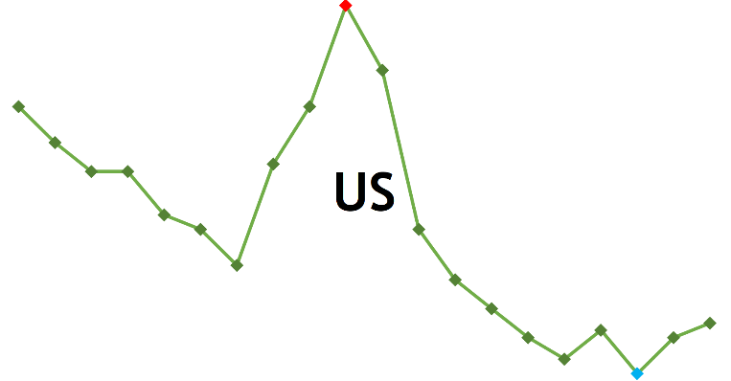
27.3 | 32.8
27.1 | 32.5
27.0 | 32.4
27.0 | 32.4
26.9 | 32.3
26.9 | 32.3
26.9 | 32.3
26.9 | 32.3
26.9 | 32.3
27.0 | 32.3

№6
 | Січ | Лют | Берез | Квіт | Трав | Черв | Лип | Серп | Верес | Жовт | Листоп | Груд
ясних | 8 | 9 | 10 | 8 | 11 | 12 | 15 | 10 | 8 | 5 | 3 | 4
хмарних | 11 | 10 | 13 | 17 | 16 | 10 | 10 | 17 | 16 | 13 | 9 | 10
похмурих | 12 | 9 | 9 | 5 | 4 | 8 | 6 | 4 | 6 | 12 | 18 | 17

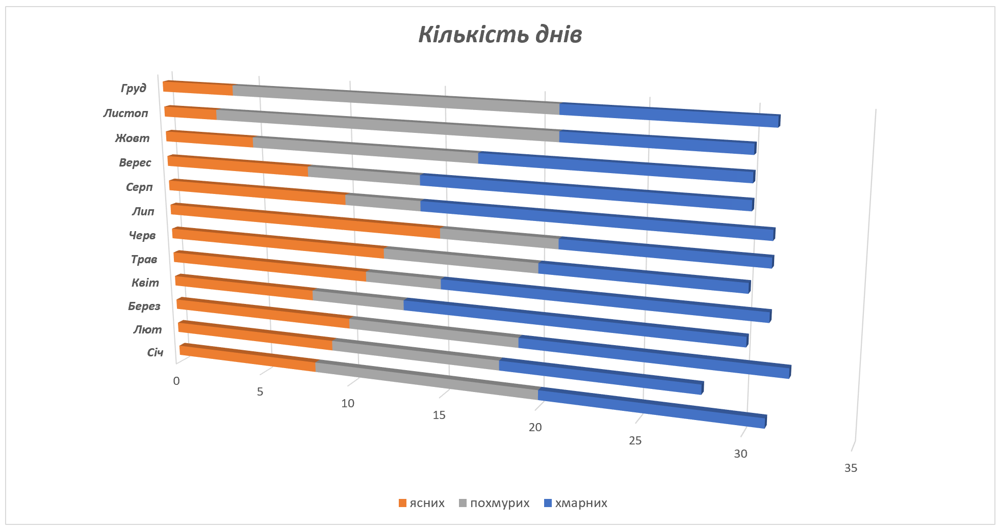
Завдання:
- створіть на основі діапазону даних С5:N7 об'ємну гісторгаму з накопиченням;
- додати заголовок діаграми:
• назва діаграми - Кількість днів;
• розмір тексту - 18pt;
• стиль тексту - напівжирний курсив.
- елементи ряду:
• елементи ряду ясних, колір - помаранчевий;
• елементи ряду хмарних, колір - синій;
• елементи ряду похмурих, колір - сірий.
- змінити згідно з малюнком положення елементів ряду:
• елементи ряду ясних - перше положення;
• елементи ряду похмурих - друге положення;
• елементи ряду хмарних - третє положення.

№7
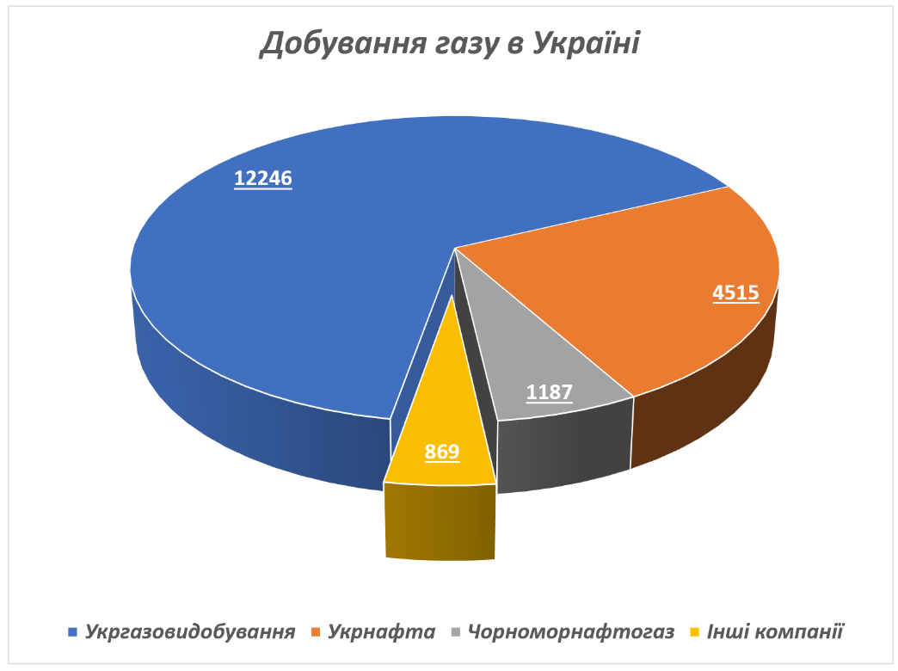
Добування газу в Україні

Компанія | Газ, млн м3
Укргазовидобування | 12246
Укрнафта | 4515
Чорноморнафтогаз | 1187
Інші компанії | 869

Завдання:
- створіть на основі діапазону даних B4:C8 об'ємну секторну діаграму;
- додати заголовок діаграми:
• назва діаграми - Добування газу в Україні;
• розмір тексту - 18pt;
• стиль тексту - напівжирний курсив.
- елементи ряду:
• встановити нахил першого сектора - 190о;
• для останнього сектора (інші компанії) встановити
відділення сектора на позначці - 30%.
- додати до секторів підписи даних:
• колір - білий;
• розмір тексту - 12pt;
• стиль тексту - жирний, підкреслений;
- легенда:
• розмір тексту - 11pt;
• стиль тексту - напівжирний курсив.

